p1
Ejercicio

Una empresa de telecomunicaciones necesita contratar personal para tres puestos: almacenista, técnico, ingeniero. Se presentan 7, 4 y 3 prospectos a la entrevista: ¿de cuantas formas se podrían cubrir las vacantes con esos prospectos?.

 |  |  | 7 | x | 4 | x | 3 | = | 84 |  | posibles combinaciones

 | 1 Etapa (almacenista) 7 prospect. |  |  | 2 Etapa (tecnicos) 4 prospect. |  |  | 3 Etapa (Ingenieros) 3 prospect. |  |  |  | ¿Cuál es la probabilidad de obtener una combinación especifica en los tres puestos?

 |  |  |  |  |  |  |  |  |  |  | R:Una combinacion especifica de 84 posibles = 1/84
 |  |  |  |  |  |  |  |  |  |  | 0.011904761905 | 1.19%

 |  |  |  |  |  |  |  |  |  |  | La probabilidad de obtener una combinación específica es de 1.19%

 |  |  |  |  |  |  |  |  |  |  | ¿Cuál es la probabilidad de obtener una combinación en dónde esté el sobrino del JEFE (Eustaquio) en los seleccionados?

 |  |  |  |  |  |  |  |  |  |  | 1 Etapa | 2 Etapa | 3 Etapa
 |  |  |  |  |  |  |  |  |  |  | 1 | 4 | 3 | = | 12 |  | 12 de 84

 |  |  |  |  |  |  |  |  |  |  | 0.14285714286 | 14.29%

 |  |  |  |  |  |  |  |  |  |  | R: La probabilidad de que Eustaquio este dentro de los seleccionados es de 14.29%

 |  |  |  |  |  |  |  |  |  |  | ¿Cuál es la probabilidad de que Eustaquio o Gerardo Salgan seleccionados?

 |  |  |  |  |  |  |  |  |  |  | 1 Etapa | 2 Etapa | 3 Etapa

 |  |  |  |  |  |  |  |  |  | Eustaquio | 1 | 4 | 3 | = | 12 | 14.29%
 | 1 | Abel |  | 1 | Ana |  | 1 | Anacleto |  | Gerardo | 1 | 4 | 3 | = | 12 | 14.29%
 | 2 | Bencomo |  | 2 | Berenice |  | 2 | Bertha
 | 3 | Carlos |  | 3 | Carmen |  | 3 | Cassandra |  |  |  |  |  |  |  | 28.57%
 | 4 | Daniel |  | 4 | Danna
 | 5 | Eustaquio |  |  |  |  |  |  | Eust o Gerardo |  | 2 | 4 | 3 | = | 24 | 28.57%
 | 6 | Fernando
 | 7 | Gerardo
 |  |  |  |  |  |  |  |  |  |  | ¿Cuál es la probabilidad de que estén entre los seleccionados Ana y Bertha?

 |  |  |  |  |  |  |  |  |  |  | 1 Etapa | 2 Etapa | 3 Etapa
 |  |  |  |  |  |  |  |  | Ana y Bertha |  | 7 | 1 | 1 | = | 7 | 8.33%

1.En una clase de 24 alumnos quieren elegir un comité de 3 alumnos, el comité está formado por presidente, secretario y tesorero. ¿De cuantas formas se pueden elegir ese comité?

 |  |  |  |  |  |  | AHORA CON COMBINACIONES
n | 24 |  |  |  |  |  |  |  |  |  | n | 24
r | 3 |  |  |  |  |  |  |  |  |  | r | 3
Permutacion | 12144 |  | Hay 12144 posibles permutaciones |  |  |  |  |  |  |  | Combinacion | 2024 |  | Hay 2024 posibles combinaciones

2.Una consultora cuenta con 12 auditores, se desean auditar 7 empresas, de cuantas formas podemos enviar a un consultor a cada empresa si el orden SI IMPORTA.

n | 12 |  |  |  |  |  | AHORA CON COMBINACIONES |  |  |  | n | 12
r | 7 |  |  |  |  |  |  |  |  |  | r | 7
Permutacion | 3991680 |  | Hay 3991680 posibles permutaciones |  |  |  |  |  |  |  | Combinacion | 792 |  | Hay 792 posibles combinaciones

3.El departamento de ITIT tiene 4 ingenieros, existen 9 tickets para resolver, cada ticket tiene un tiempo de procesamiento, por lo que los 9 tickets son distintos, ¿de cuantas formas tenemos para asignar los tickets?

n | 9 |  |  |  |  |  | AHORA CON COMBINACIONES |  |  |  | n | 9
r | 4 |  |  |  |  |  |  |  |  |  | r | 4
Permutacion | 3024 |  | Hay 3024 posibles permutaciones |  |  |  |  |  |  |  | Combinacion | 126 |  | Hay 126 posibles combinaciones

p2
 | Ahora SI IMPORTA EL ORDEN
 | NO hay sustitucion o no se repite
 |  |  |  |  |  |  | n | 5 |  | N | => | a+b
 |  |  |  |  |  |  | Ana | 2 | Si se repite | 5 | => | 4
 | n | 5 | boletos |  |  |  | Beto | 2 | Si se repite
 | r | 5 | personas(A,B,C,D,E) |  |  |  | Carlos | 1 | No se repite

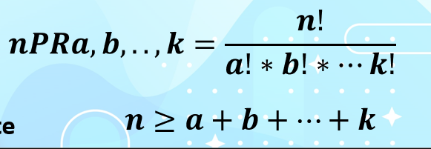
 |  |  |  |  |  |  |  |  |  | Formula | 30 | Formas diferentes de asignar los boletos a las personas
 | Permutacion normal
 | 120

Ejercicios

 | Permutacion sin repeticiones
 | SI importa el orden
 | No hay repeticion

 | n | 5 | caracteres
 | r | 5 | tamano del password

 | Total | 120 | Passwords distintos con los caracteres de "rojas"

 | Permutacion con repeticiones
 | SI importa el orden
 | SI hay repeticion

 | n | 5 | tamano del password
 | a | 2 | Se repite el caracter 2 veces
 | 3 caracteres que no se repiten

 | n | => | a
 | 5 | => | 2

 | Total | 60 | Passwords distintos con los caracteres de "yahoo"

 | Permutacion con repeticiones
 | SI importa el orden
 | SI hay repeticion

 | n | 6 | tamano del password
 | a | 2 | Se repite el caracter 2 veces
 | b | 2 | Se repite el caracter 2 veces
 | 2 caracteres que no se repiten

 | n | => | a+b
 | 6 | => | 4

 | Total | 180 | Passwords distintos con los caracteres de "Google"

 | Permutacion con repeticiones
 | si importa el orden
 | si hay repeticion

 | Empresas | 9 | n | n | => | a+b
 | Paneles | 3 | a | 9 | => | 7
 | Kits Aerogeneradires | 4 | b
 | Reactor arc | 1 | no se repite
 | Gen diesel | 1 | no se repite

 | Total | 2520 | Formas distintas de instalar todo eso en 9 empresas importando el orden

 | Permutacion con repeticiones
 | si importa el orden
 | si hay repeticion

 | Empresas | 9 | n | n | => | a+b
 | Paneles | 3 | a | 9 | => | 9
 | Kits Aerogeneradires | 4 | b
 | Reactor arc | 2 | c

 | Total | 1260 | Formas distintas de instalar todo eso en 9 empresas importando el orden

combinacion si se repiten
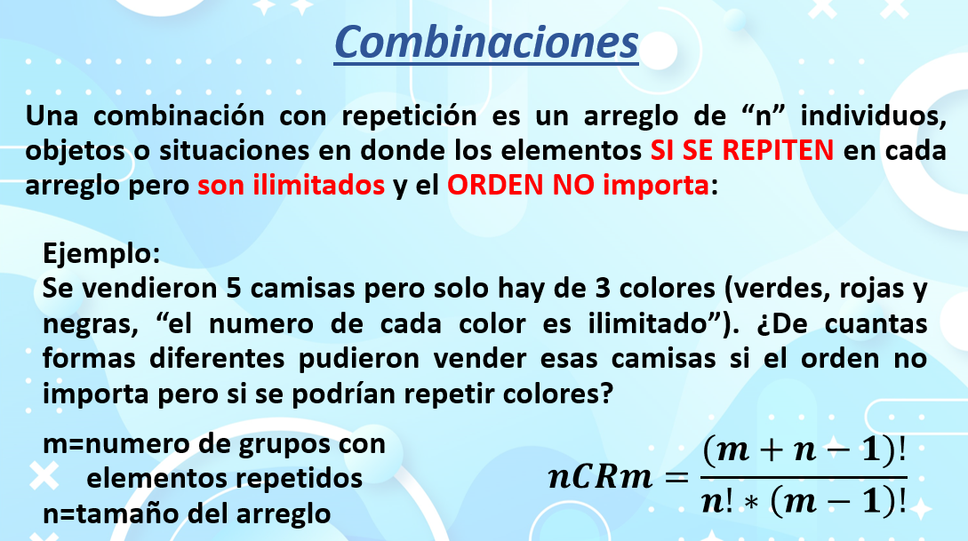

 |  |  |  | n | 5
 |  |  |  | m | 3

 |  |  |  | 5 combinaciones de 3
 |  |  |  | 5CR3
 |  |  |  | Formula | 21 | Formas de acomodar 5 camisas de 3 colores

n | 6 | Formulas
m | 2 | 7 | Posibles formas de hacer los paquetes de 6 camisas con 2 colores que se repiten

6 combinaciones de 2
6CR2

n | 6 | Formula
m | 4 | 84 | Formas de hacer 6 paquetes de camisas con 4 colores que se repiten

6 combinaciones de 4
6CR4

n | 11 | Formula
m | 2 | 12 | Formas de acomodar ninos y ninas sin importar el orden en un equipo de 11

32 combinaciones de 11
32CR11

n | 3 | Formula
m | 3 | 10 | Formas diferentes de distribuir 3 ws 4 lps 3 sts a 3 empleados

3 combinaciones de 3
3CR3

venn tarea
Diagramas tarea Jorge Parra ITIT 13104

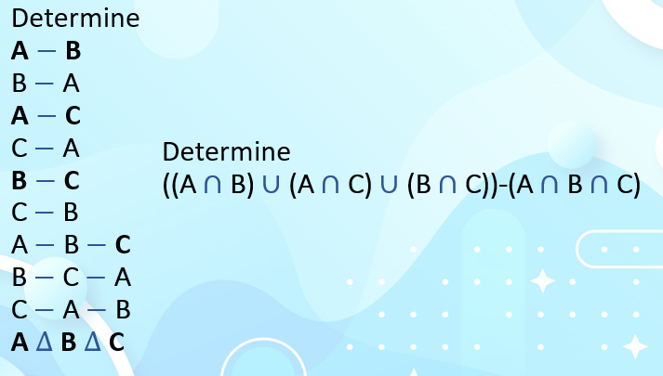
A - B | 1
La diferencia de los conjuntos A y B, es decir, los elementos de A que no están en B:
A−B={1,5,11}

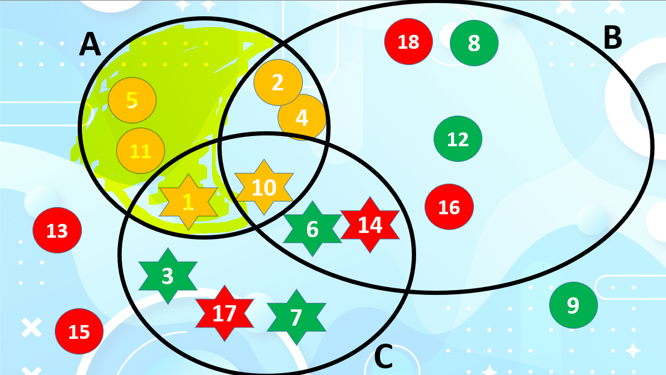

B -A | 2 | A -C | 3
La diferencia de los conjuntos B y A, es decir, los elementos de B que no están en A: |  | La diferencia de los conjuntos AA y CC, es decir, los elementos de AA que no están en CC:
B−A={6,8,12,14,16,18} |  | A−C={2,4,5,11}

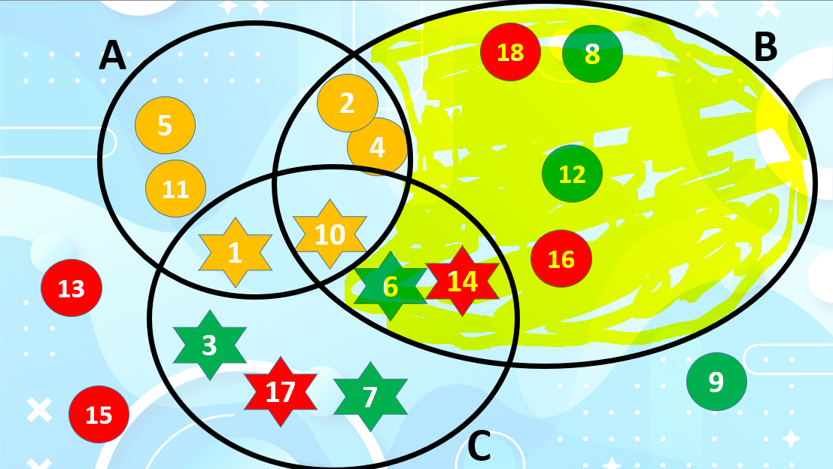
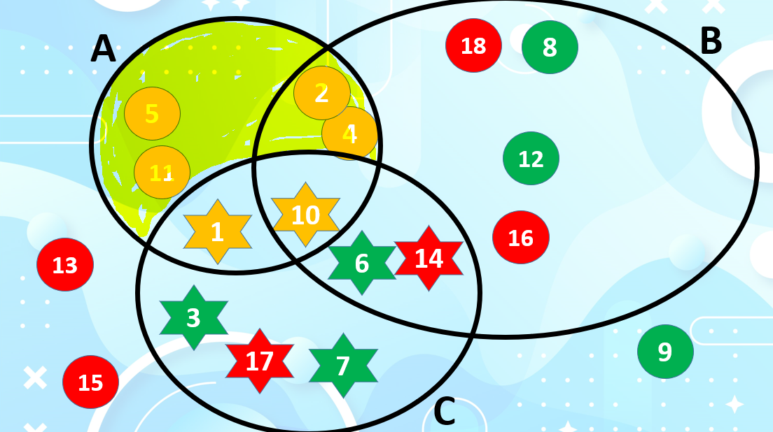

C - A | 4 | B − C | 5
La diferencia de los conjuntos C y A, es decir, los elementos de C que no están en A: |  | La diferencia de los conjuntos B y C, es decir, los elementos de B que no están en C:
C−A={3,6,7,14,17} |  | B−C={2,4,8,12,16,18}

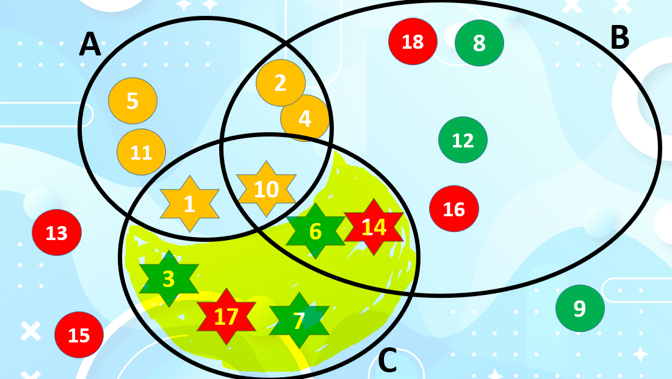
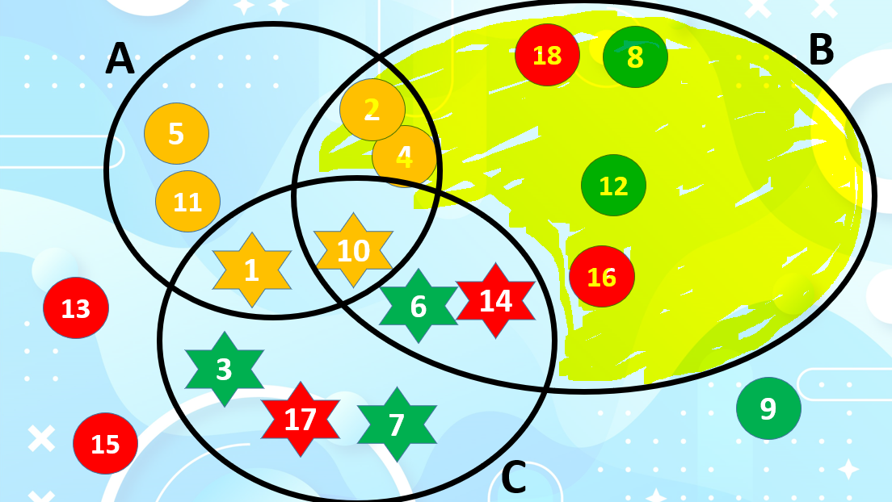

B − C | 6
La diferencia de los conjuntos B y C, es decir, los elementos de B que no están en C:
B−C={2,4,8,12,16,18}

